关系图
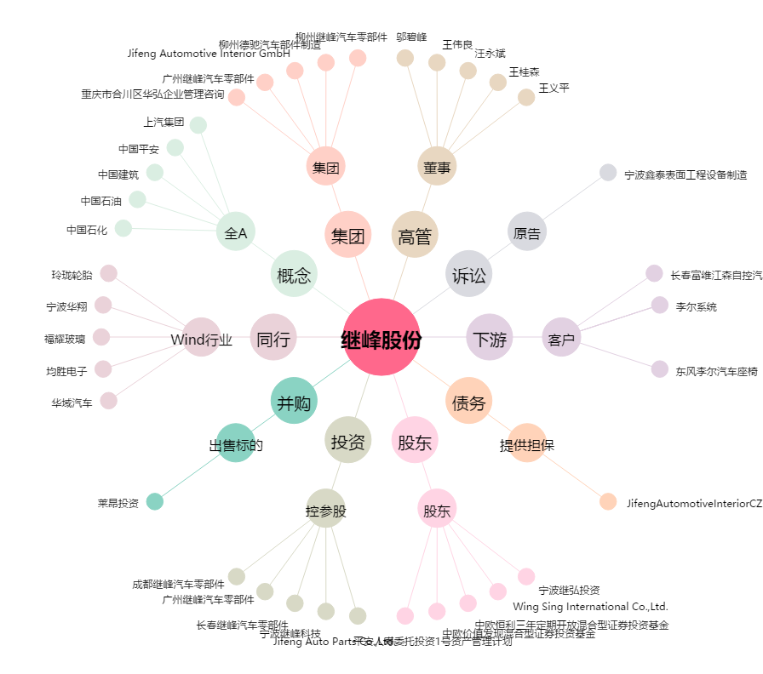
继峰股份[603997.SH] - 关系概览图

